案例及商业租金楼层修正
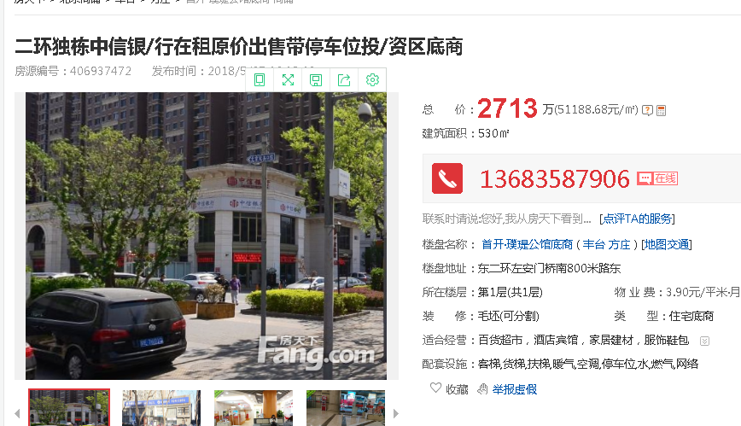
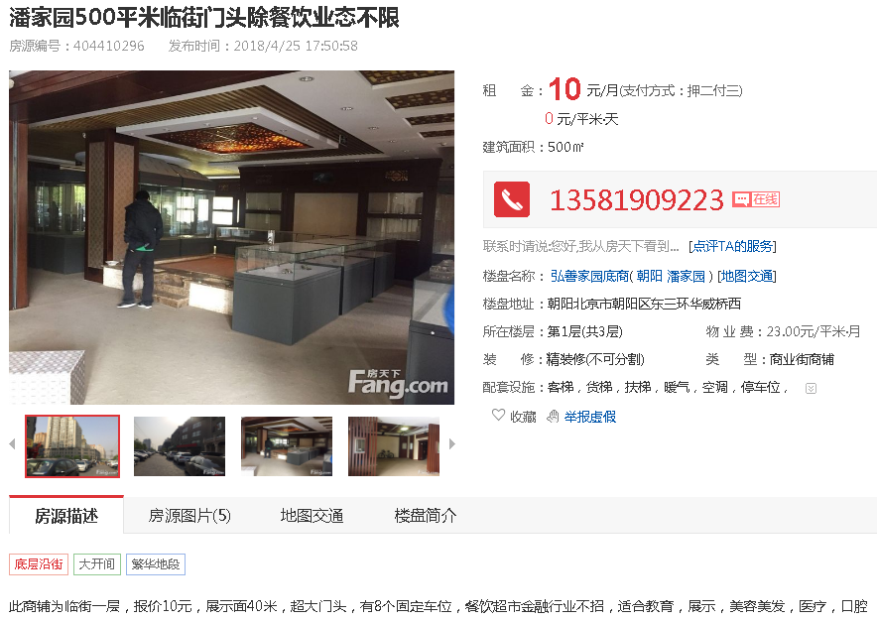

 |  |  |  |  |  |  |  | 10

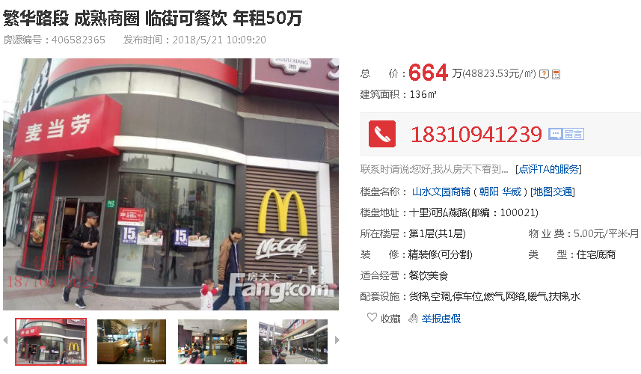

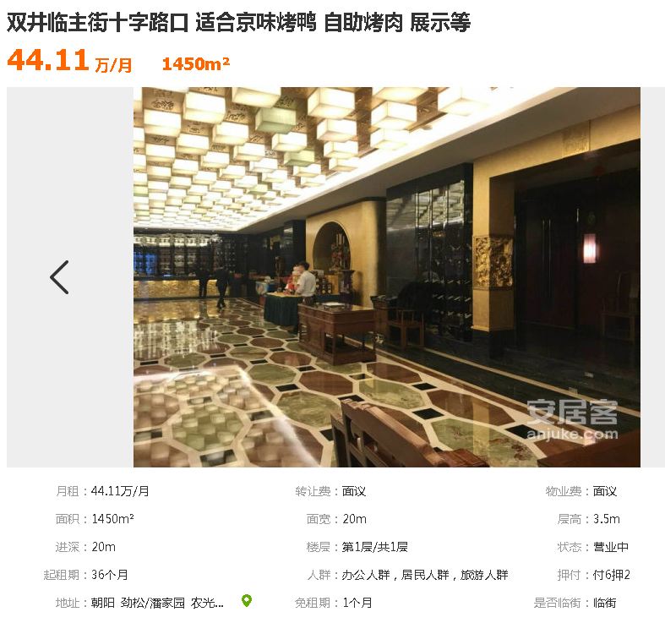

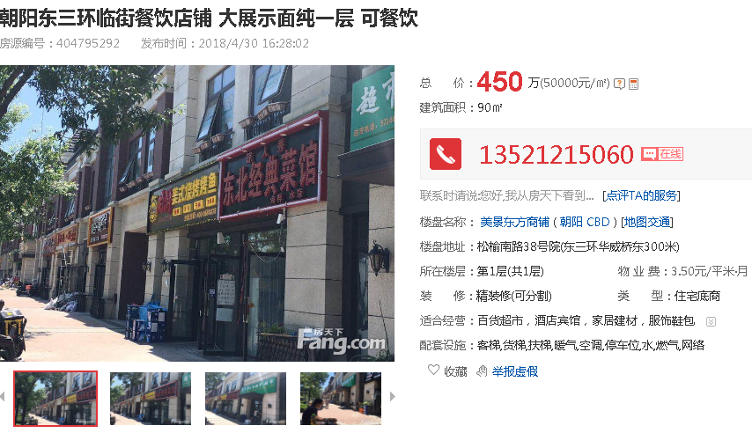

 |  |  |  |  |  | 10.1

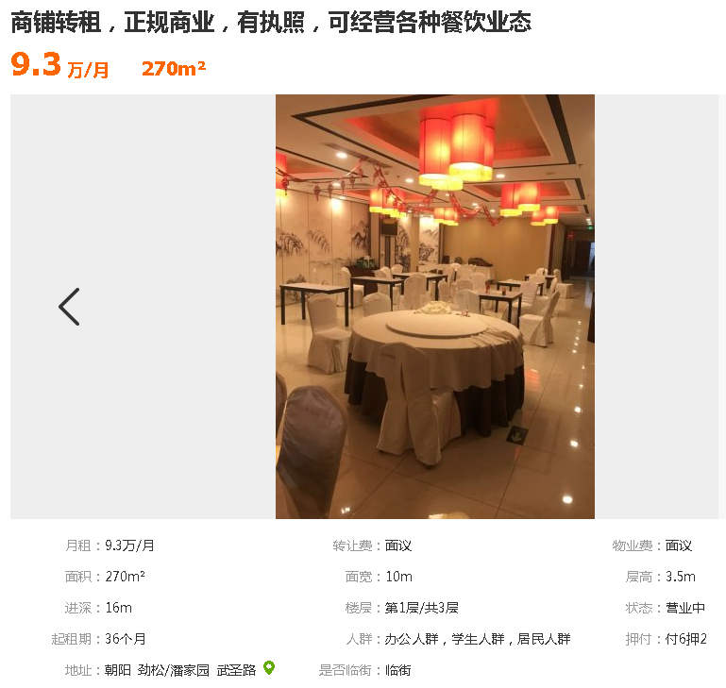

商业租金修正表
楼层 | 分摊土地面积 | 建筑面积 | 1层租金 | 楼层系数 | 单价
1层 | 189.07 | 420.78 | 8.9 | 1 | 8.9
2层 | 196.22 | 436.69 | —— | 0.6 | 5.3
3层 | 241.13 | 536.66 | —— | 0.5 | 4.5
地下1层 | 495.36 | 1102.46 | —— | 0.45 | 4
合计 | 1121.78 | 2496.59 | 平均值 |  | 5.7

 |  |  |  |  |  |  | 11.5

